상품제안서
[ELLE] 엘르 라벤더 세면 2매+코렐 텀블러 세트 | 상품코드: S37213

 |  |  |  |  |  |  | 02-713-8555 | www.synergygift.co.kr
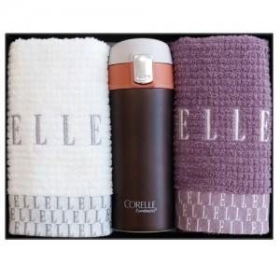

【상세/제작정보】

【인쇄/포장옵션】 | 실크, 레이저, 자수 / 포장지포장

【공급단가】 | 수량 | 50~ | 100~ | 500~ | 1,000~ | 2,000~
*VAT별도 | 단가 | 17,940원 | 17,660원 | 17,250원 | 16,560원 | 15,870원

【상품 URL】 | https://www.synergygift.co.kr:443/src/goods_detail.php?gdno=37213

